Set Logic
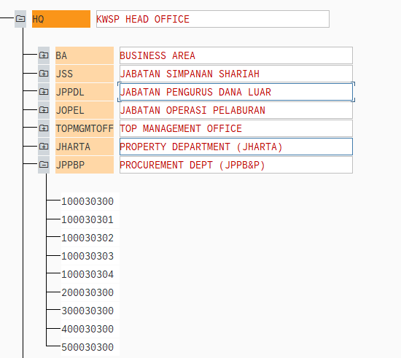
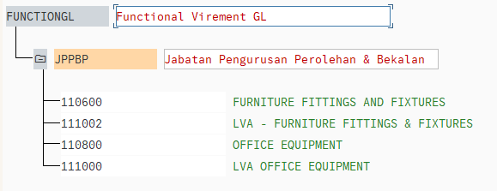
Cost Center | Transaction code in S/4 for display
REGION (same region) | KCH5
Get SETLEAF-SETNAME where SETCLASS = "0106" and COSTCENTER in between SETLEAF-VALFROM and SETLEAF-VALTO
Get SETNODE-SETNAME where SETCLASS = "0106" and SETNODE-SUBSETNAME = SETLEAF-SETNAME

BRANCH (funds center base HOD check) | KCH5
Get SETLEAF-SETNAME where SETCLASS = "0106" and COSTCENTER in between SETLEAF-VALFROM and SETLEAF-VALTO

1. FUNCTIONAL DEPT | KCH5
Get SETLEAF-SETNAME where COSTCENTER between SETLEAF-VALTO and SETLEAF-VALFROM and SETLEAF-SETCLASS = "0106" as FUNCTIONALDEPT
Check if FUNCTIONALDEPT = SETNODE-SUBSETCLS where SETNODE-SETCLASS = "0311" and SETNODE-SETNAME = "FUNCTIONGL"
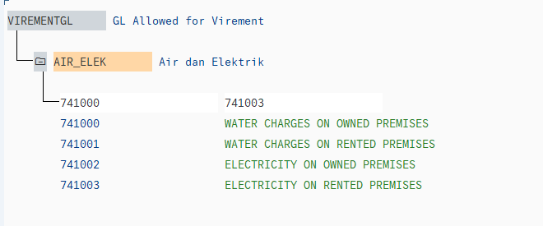
1. take GL compare in FM_SET_FIPEX3 JPPBP
2. take cost center out compare in KCH5 JPPBP
3. take cost center in compare in KCH5 not in HQ refer tab Functional
4. different GL Functional to different approver email
 | FM_SETS_FIPEX3

2. VIREMENTGL (diffrent GL Group) | FM_SETS_FIPEX3
IF SETLEAF-SETNAME = VIREMENTGL, check if GL in between SETLEAF-VALFROM and SETLEAF-VALTO
refer to worksheet GL Group and compare the account on column C
Refer scenario tab ( Head of Transfer-out Cost Center (5) )
ASSETGL (Asset Status Field should be Mandatory if GL is in this set) | FM_SETS_FIPEX3
IF SETLEAF-SETNAME = ASSETGL, check if GL in between SETLEAF-VALFROM and SETLEAF-VALTO

FUNCTIONGL (If Cost Center is Functional Dept, Check GL if it's in the set if not found then error) | FM_SETS_FIPEX3
Check if GLACCOUNT in between SETLEAF-VALFROM and SETLEAF-VALTO where SETLEAF-SETCLASS = "0311" and SETLEAF-SETNAME = FUNCTIONALDEPT

Workflow Diagram
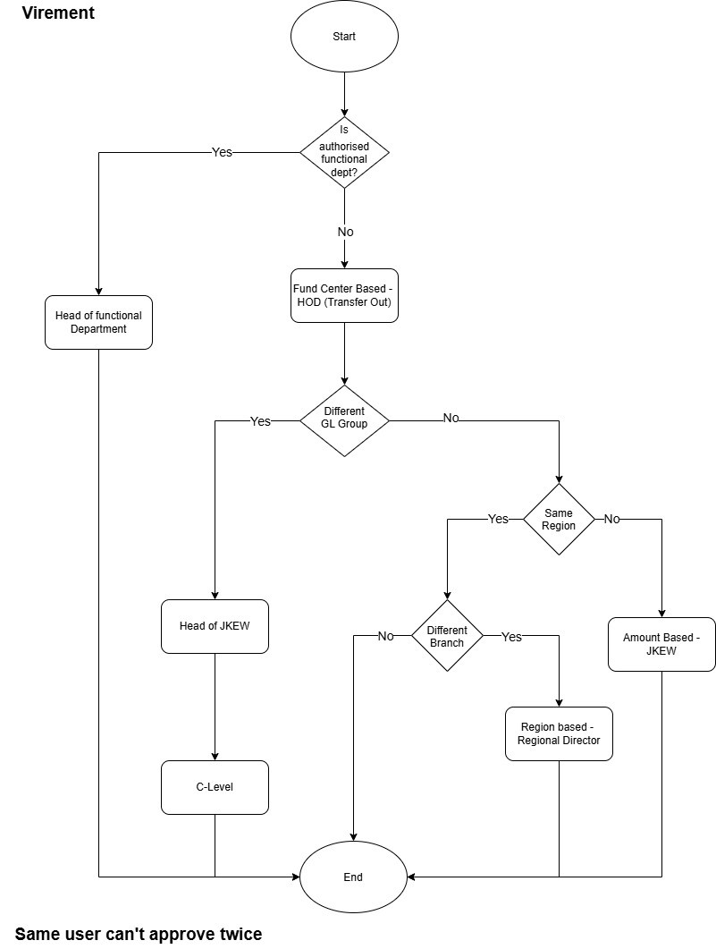

JPEH
JPH

S1
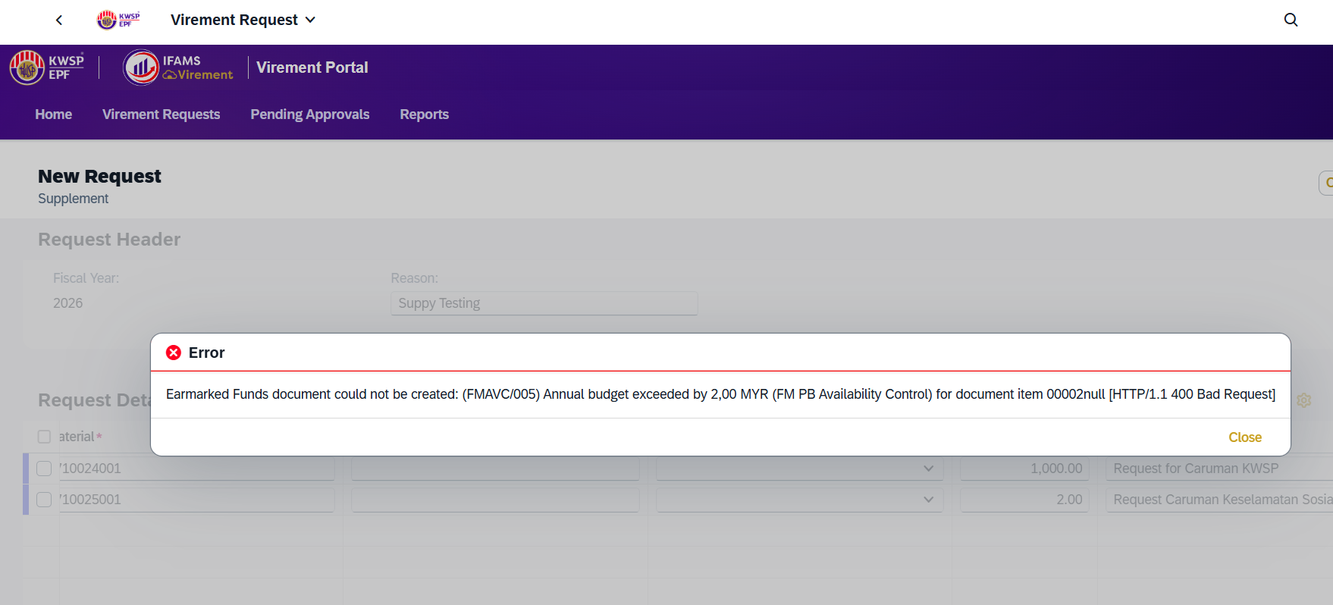

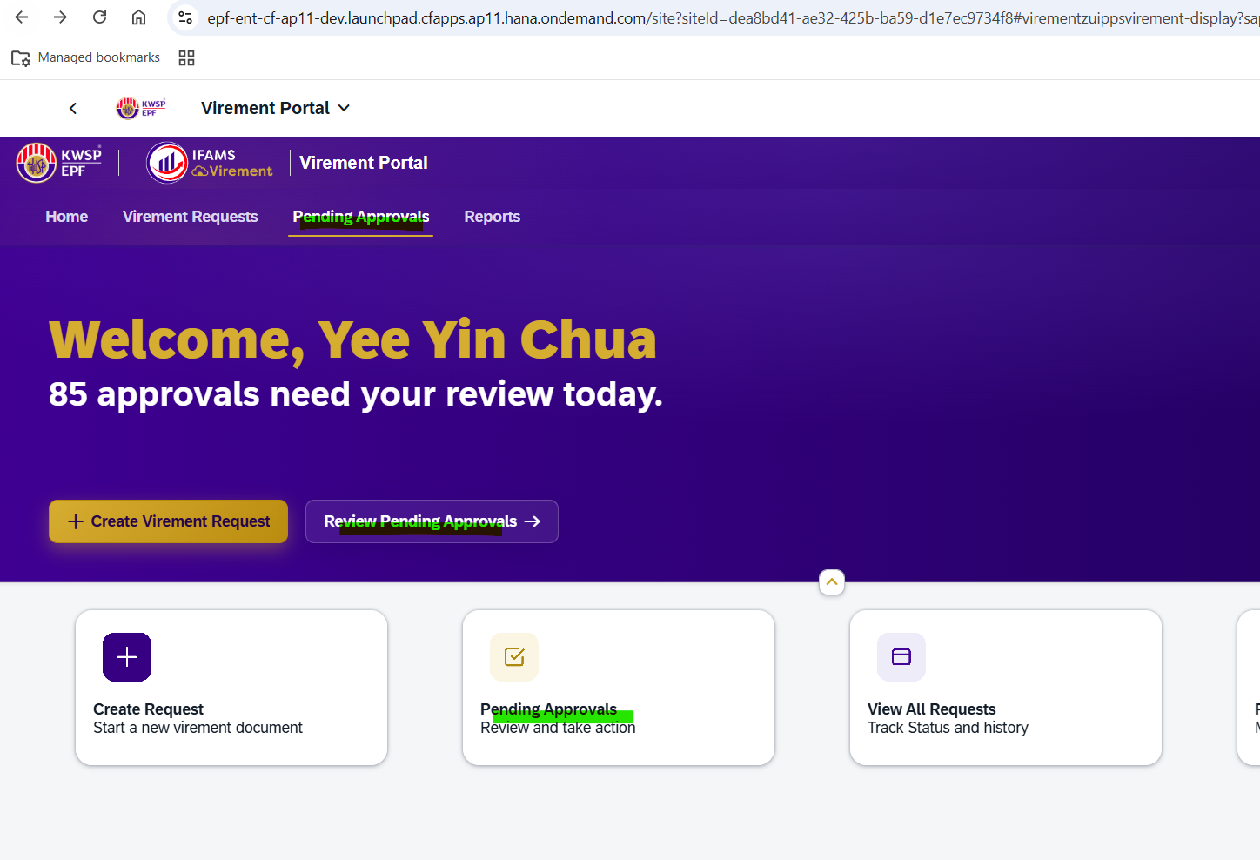

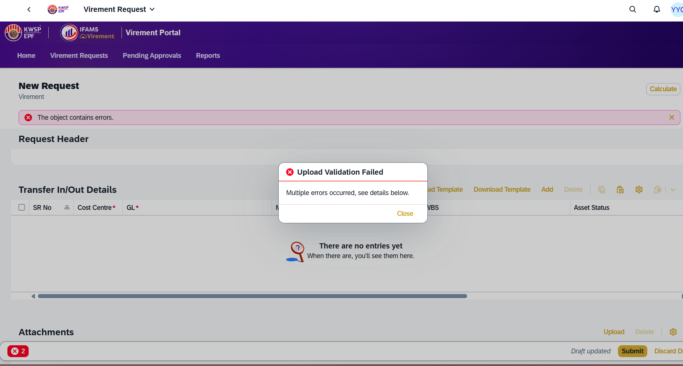

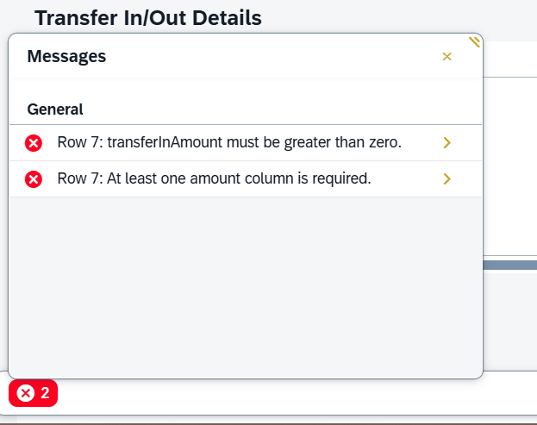

S2
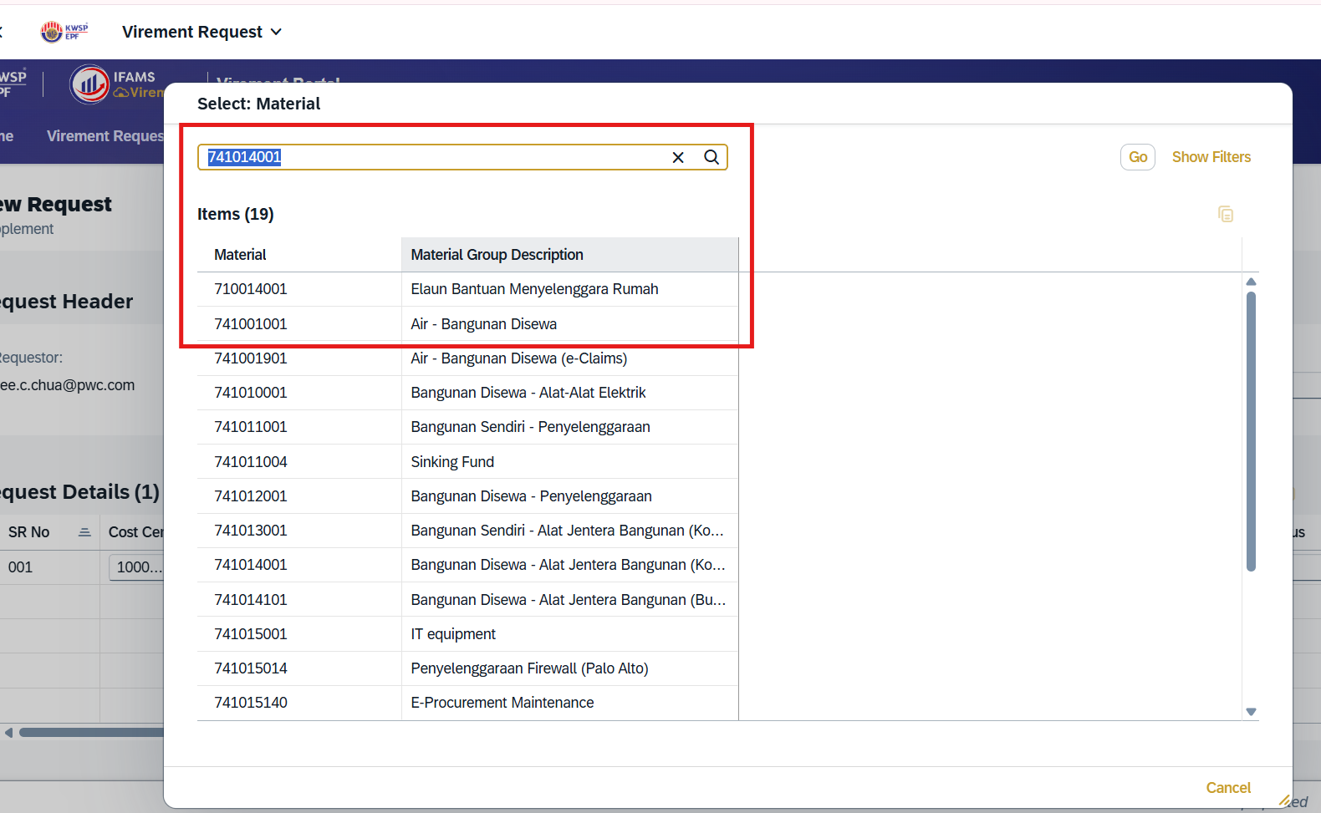
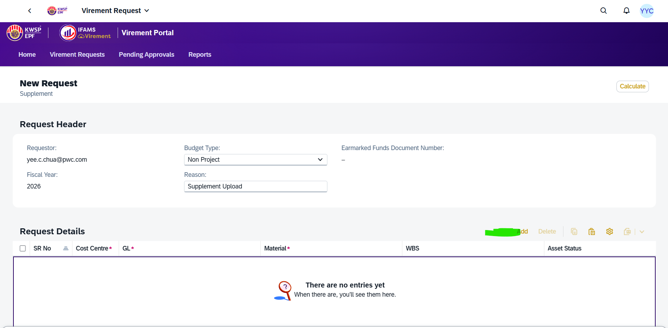

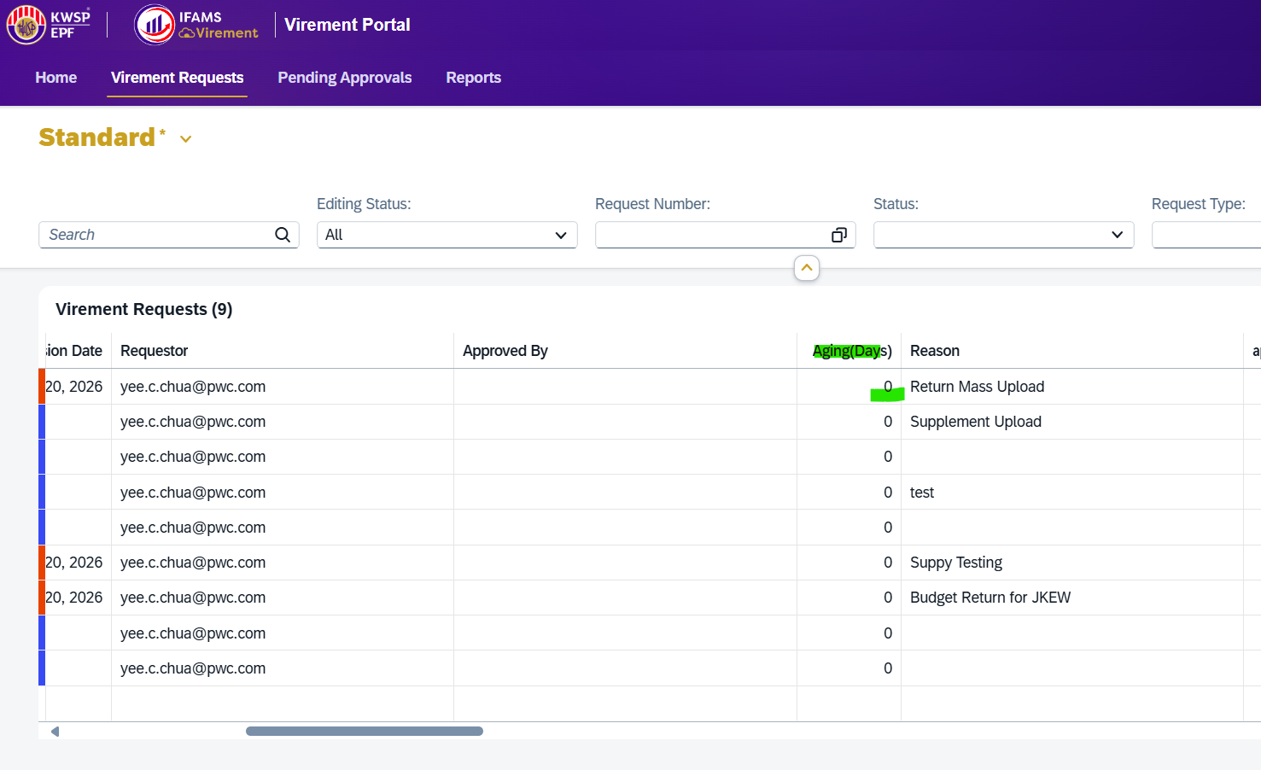

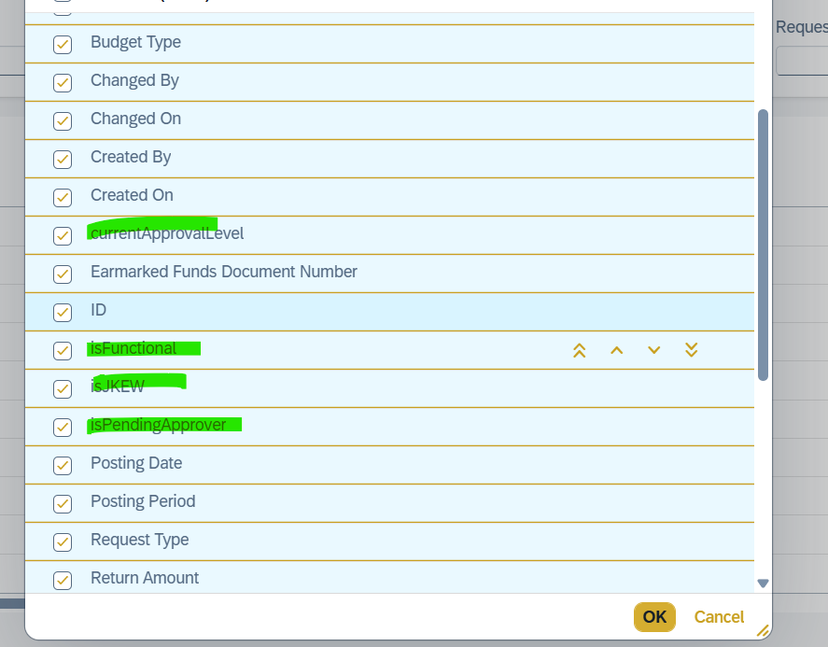
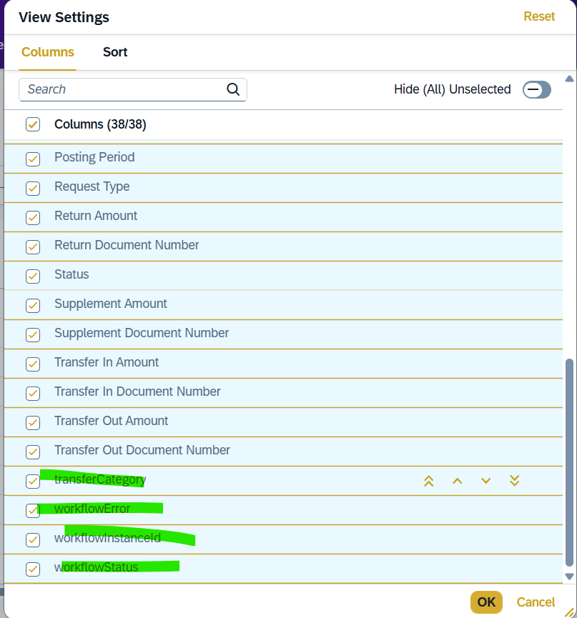

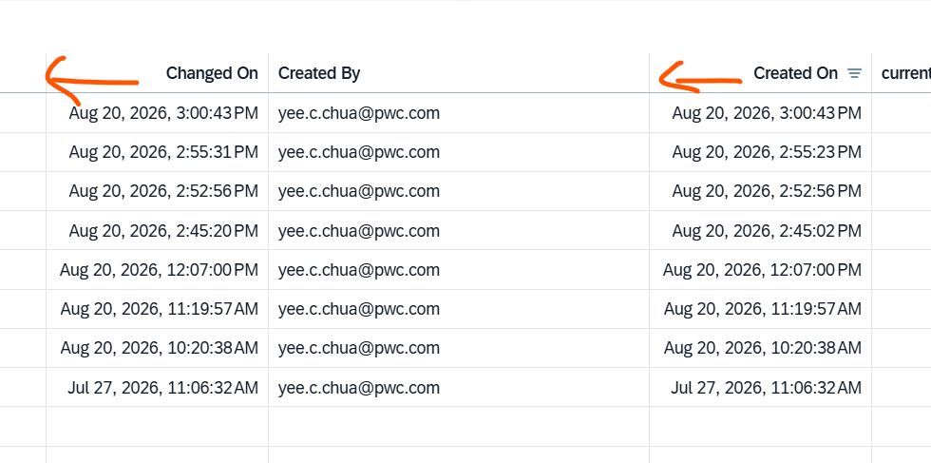

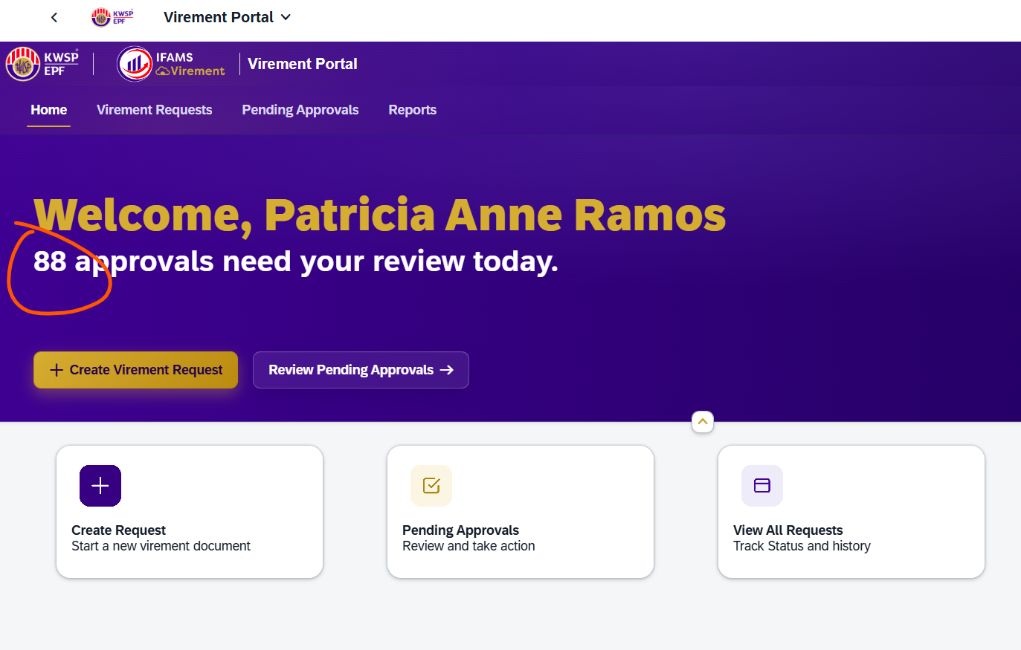

Search Master date order inaccurate

S3
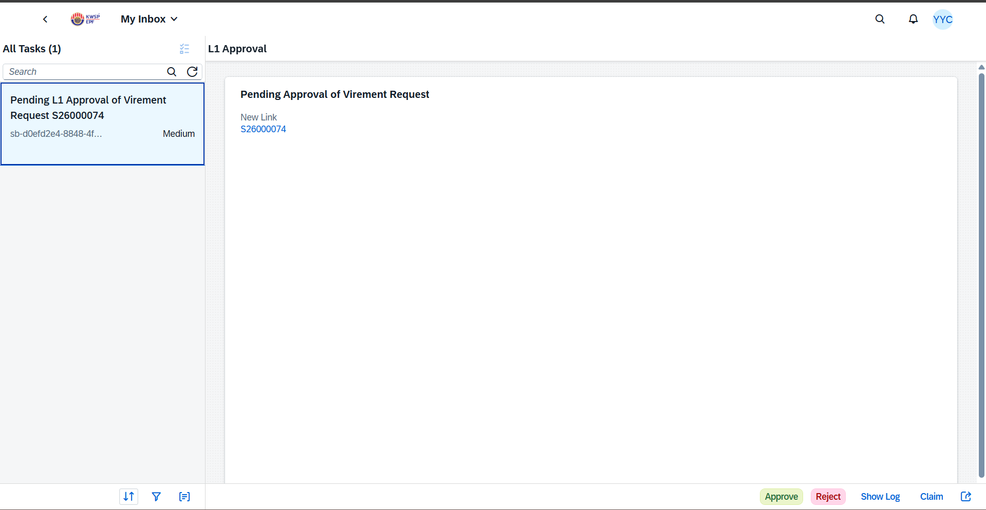
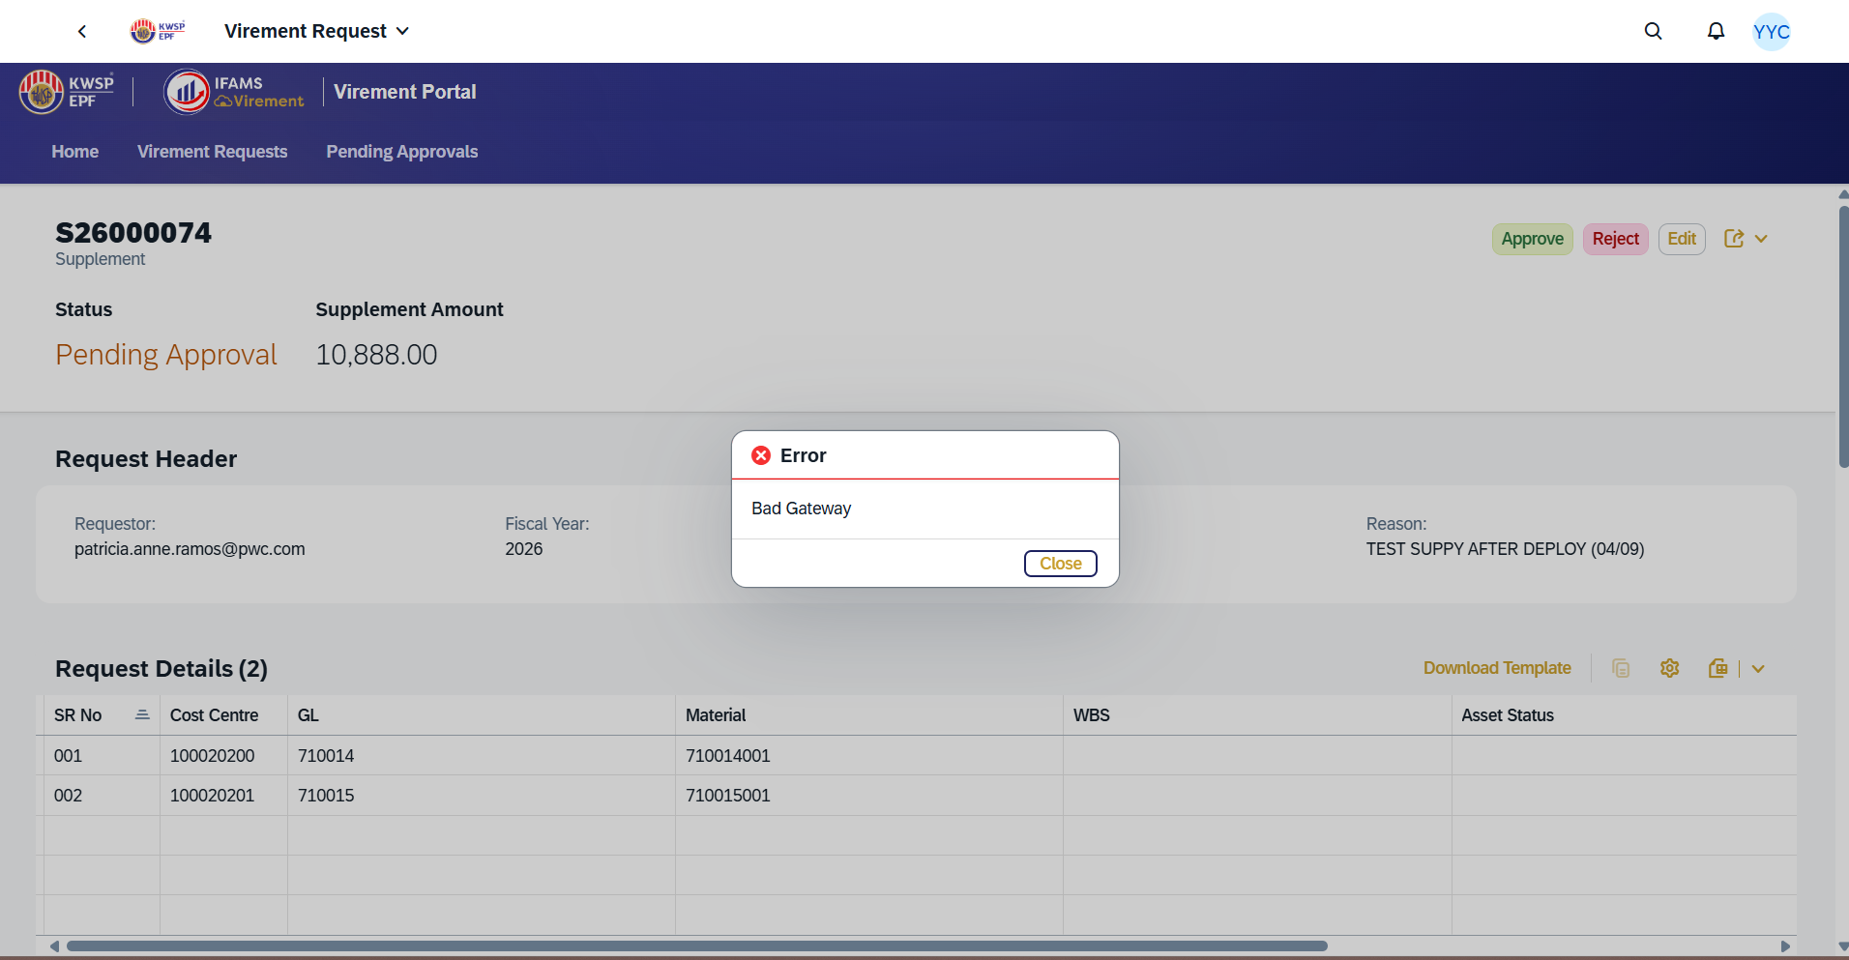
1. The request is not routed to the Approver Inbox. Refer to S3
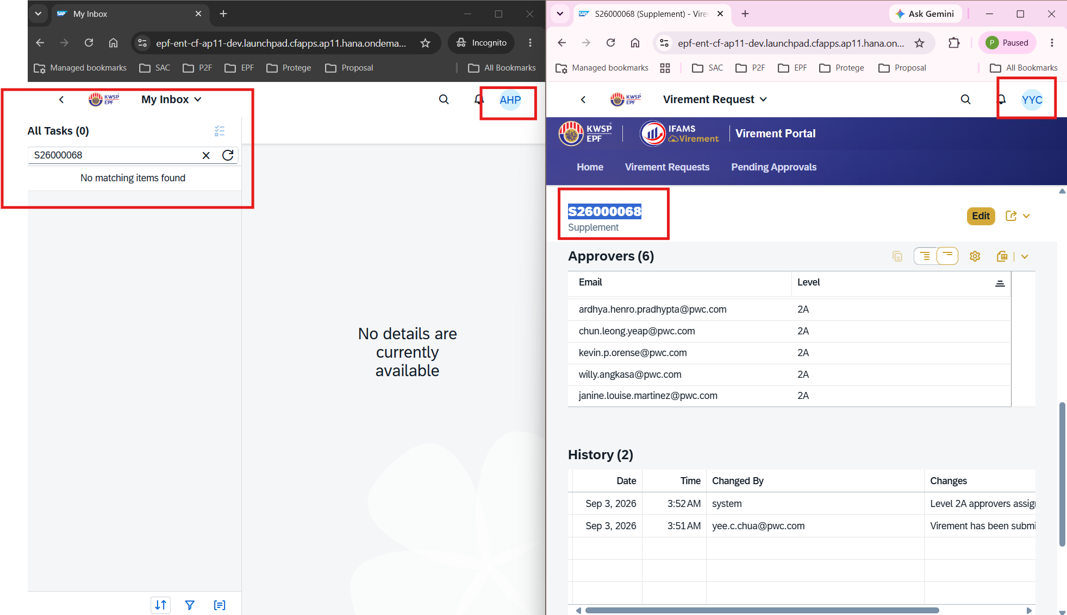

Approver_Requestor
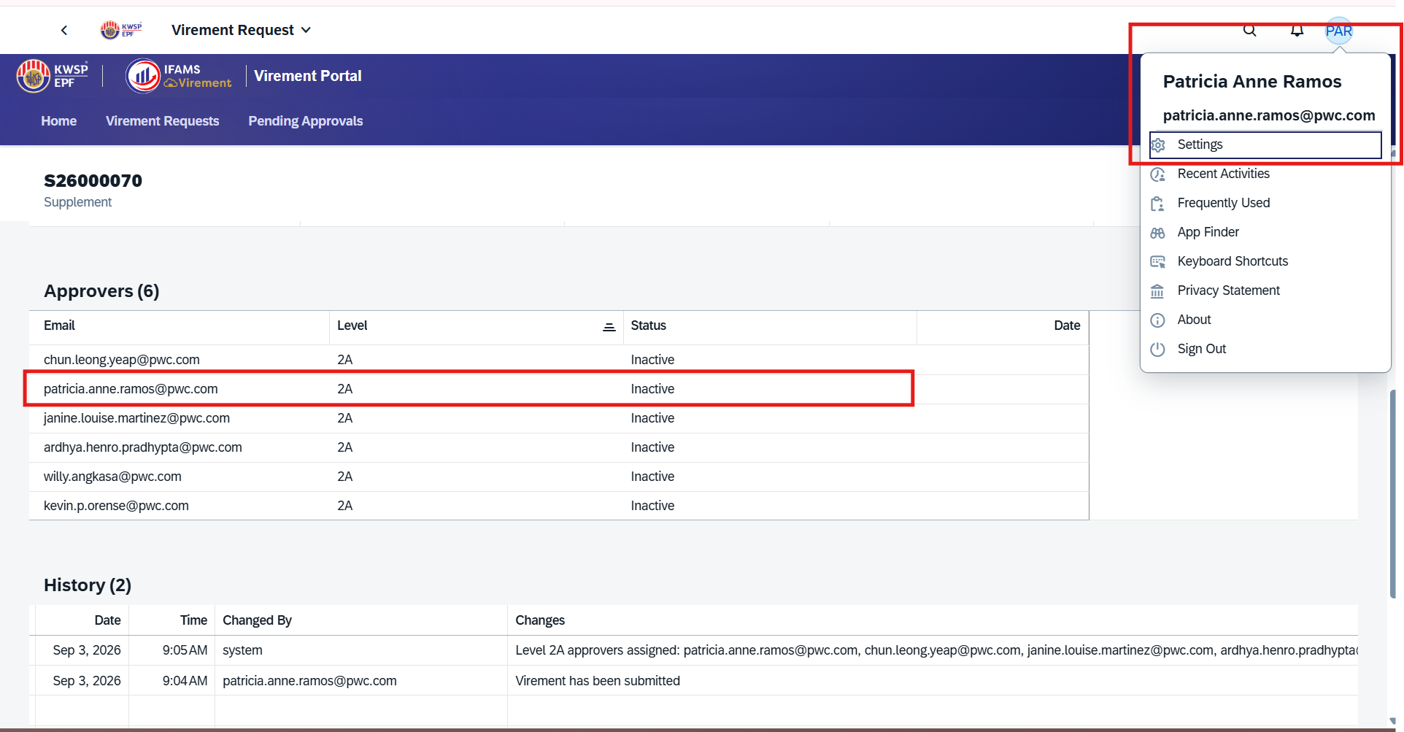

Suppy Request > Goes to Approver Inbox > The "Approve" Function does not work (it dissapears but does not approve) >Go to the "Pending Approval Tab" > "Approve" > Pop up Bad Gateway.

